Estadísticas
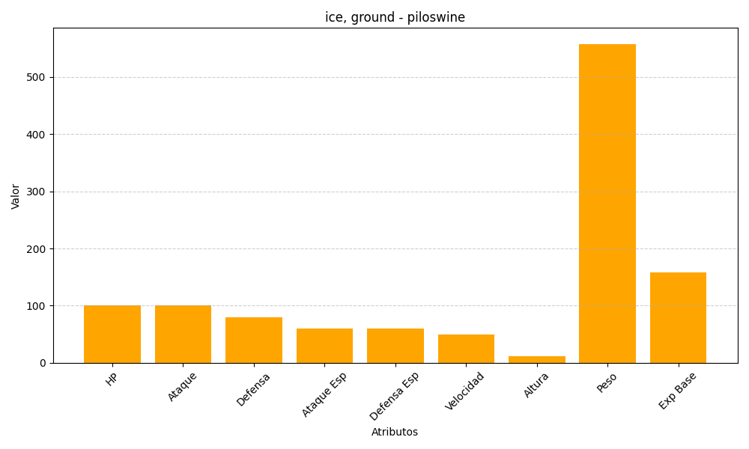
ID | Nombre | Tipo | HP | Ataque | Defensa | Ataque Especial | Defensa Especial | Velocidad | Altura | Peso | Experiencia Base
221 | piloswine | ice, ground | 100 | 100 | 80 | 60 | 60 | 50 | 11 | 558 | 158

